论文
【字段信息】 | 【备注】
论文题目
第一作者
通讯作者
完成单位 | 是否为第一完成单位
单位（作者单位）
发表/出版时间
发表刊物/论文集
中文期刊唯一标识号
论文类型 | 期刊论文、会议论文、文章、Article、Review、journalarticle（JA）、Meeting Abstract、Correction、editorialmaterial
收录类别 | 非检索外文期刊、SCI、EI、SSCI、ISTP、CSSCI、普通刊、CSCD、一般刊物、核心期刊
摘要
国际刊号（期刊）
格式
英文作者
资金赞助信息
关键词
语言
期
年份
版面
是否为译文
ISSN号
CN号
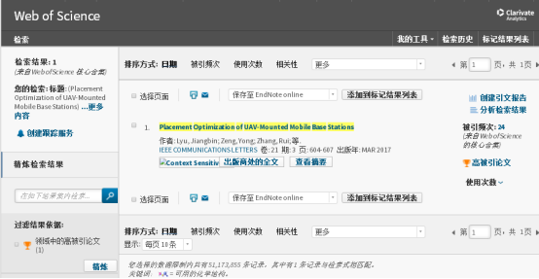
卷
DOI
被引量
H指数
是否ESI高被引 | 如果是高被引，是否有论文链接或者截图，如右图

其他字段：

刊物类型
学科门类
一级学科
项目来源
发表范围
所属学科
期刊年份
起止页码
期刊分类号
发表日期
主办单位
会议名称
会议日期
会议文献
会议地点
授予学位
学位年度
授予单位

